2018_09_data
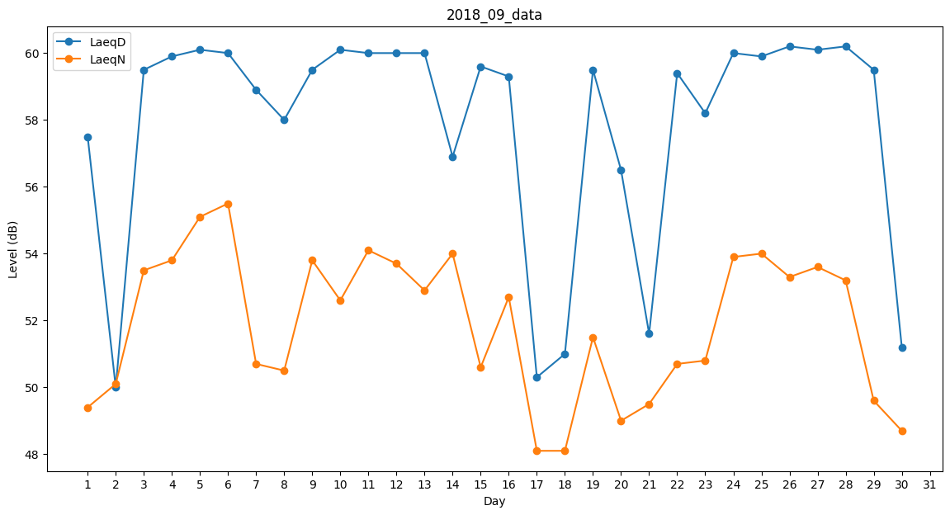
Day | LaeqD | LaeqN
1 | 57.5 | 49.4
2 | 50 | 50.1
3 | 59.5 | 53.5
4 | 59.9 | 53.8
5 | 60.1 | 55.1
6 | 60 | 55.5
7 | 58.9 | 50.7
8 | 58 | 50.5
9 | 59.5 | 53.8
10 | 60.1 | 52.6
11 | 60 | 54.1
12 | 60 | 53.7
13 | 60 | 52.9
14 | 56.9 | 54
15 | 59.6 | 50.6
16 | 59.3 | 52.7
17 | 50.3 | 48.1
18 | 51 | 48.1
19 | 59.5 | 51.5
20 | 56.5 | 49
21 | 51.6 | 49.5
22 | 59.4 | 50.7
23 | 58.2 | 50.8
24 | 60 | 53.9
25 | 59.9 | 54
26 | 60.2 | 53.3
27 | 60.1 | 53.6
28 | 60.2 | 53.2
29 | 59.5 | 49.6
30 | 51.2 | 48.7

